Compare Setting
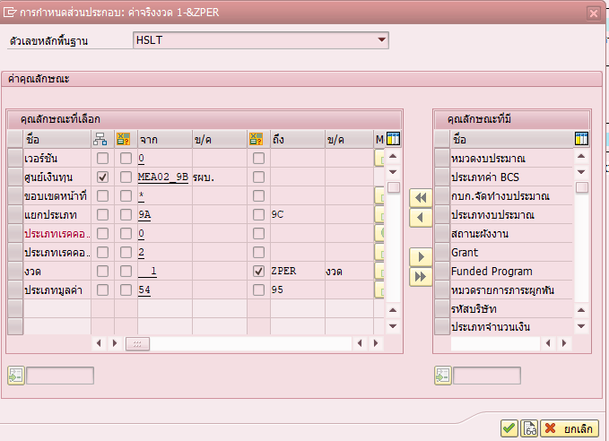

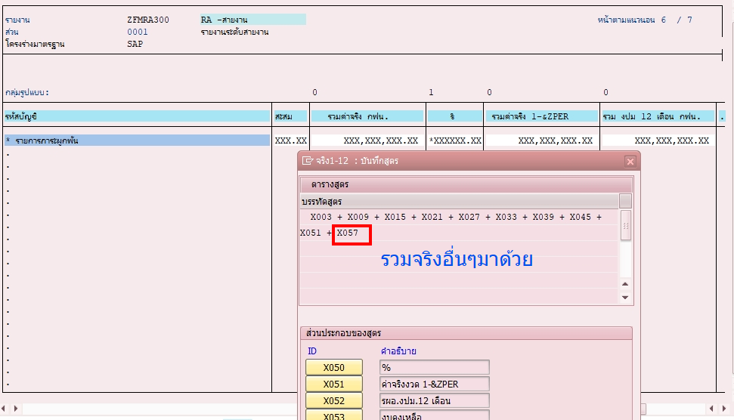

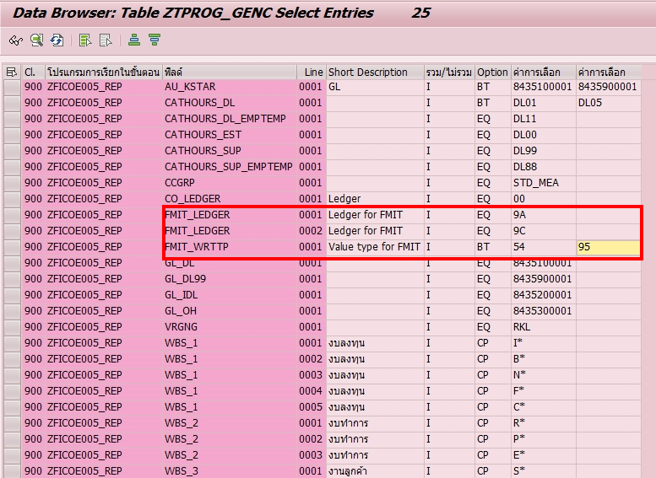

Check
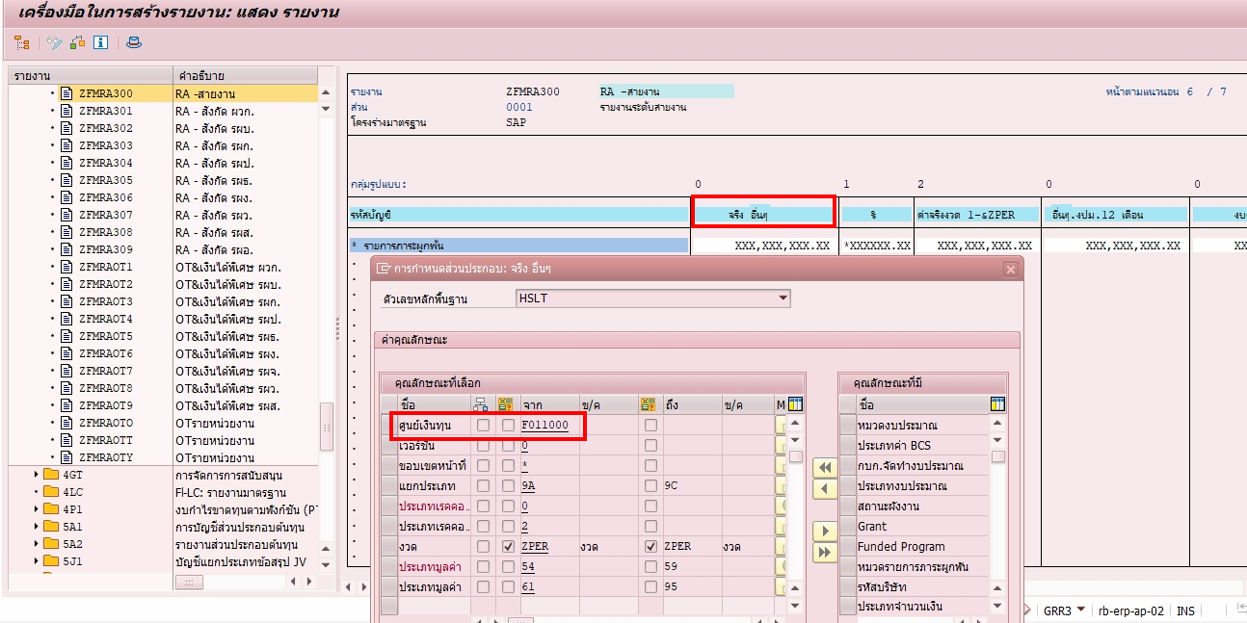
 | ค่าใช้จ่ายบุคลากร |  |  |  |  | คชจ.สำนักงานและทั่วไป
FM |  | ZFICOE005 |  | Diff | FM |  | ZFICOE005 |  | Diff
ผวก | 154,267,446.12 | MEA01 | 154,267,446.12 | 0.00 | ผวก | 27,718,326.76 | MEA01 | 27,718,326.76 | 0.00
รผบ | 138,874,691.78 | MEA02 | 138,874,691.78 | 0.00 | รผบ | 238,316,483.52 | MEA02 | 238,316,483.52 | 0.00
รผก | 3,852,903,980.12 | MEA03 | 3,852,903,980.12 | 0.00 | รผก | 1,367,547,598.01 | MEA03 | 1,367,547,598.01 | 0.00
รผป | 1,543,594,014.21 | MEA04 | 1,543,594,014.21 | 0.00 | รผป | 477,487,155.73 | MEA04 | 477,487,155.73 | 0.00
รผธ | 354,177,097.21 | MEA05 | 354,177,097.21 | 0.00 | รผธ | 254,131,762.37 | MEA05 | 254,131,762.37 | 0.00
รผง | 202,593,651.38 | MEA06 | 202,593,651.38 | 0.00 | รผง | 9,000,303.63 | MEA06 | 9,000,303.63 | 0.00
รผว | 256,513,484.96 | MEA08 | 256,513,484.96 | 0.00 | รผว | 47,598,396.51 | MEA08 | 47,598,396.51 | 0.00
รผส | 268,599,902.79 | MEA09 | 268,599,902.79 | 0.00 | รผส | 195,855,217.10 | MEA09 | 195,855,217.10 | 0.00
รผอ | 175,183,342.14 | MEA12 | 175,183,342.14 | 0.00 | รผอ | 122,737,703.97 | MEA12 | 122,737,703.97 | 0.00
จริงอื่นๆ |  |  |  |  | จริงอื่นๆ | 8.00
 | 6,946,707,610.71 |  | 6,946,707,610.71 |  |  | 2,740,392,955.60 |  | 2,740,392,947.60

